Pagina 1
 |  |  | CHAMADO TI
 |  |  | IT - INSTRUÇÃO DE TRABALHO |  |  |  |  | ÁREA: |  | GERAL
 |  |  |  |  |  |  |  | IT-PR | 02 | Revisão | 1
ETAPA |  |  | 4 | CHAMADO TI PREENCHIMENTO DO FORMULÁRIO

 | Revisão | Data |  |  | Descrição das Alterações
A |  | 26-May-23 |  |  | Emissão

Emissor |  |  |  |  |  | Revisão e aprovação
 | Bruno Pires |  |  |  |  |  | Toni Manito

 | Analista de processo |  |  |  |  |  | Supervisor de TI

PREENCHIMENTO DO FORMULÁRIO

1. O primeiro campo a ser preenchido é o indicado abaixo, "ONDE ESTÁ O PROBLEMA?"
Esse campo serve como filtro para o outro campo, "O QUE ESTÁ ACONTECENDO?"
O campo "O QUE ESTÁ ACONTECENDO?" contém uma lista muito grande de possíveis problemas. O campo anterior, "ONDE ESTÁ O PROBLEMA?", filtra a lista para facilitar a busca.

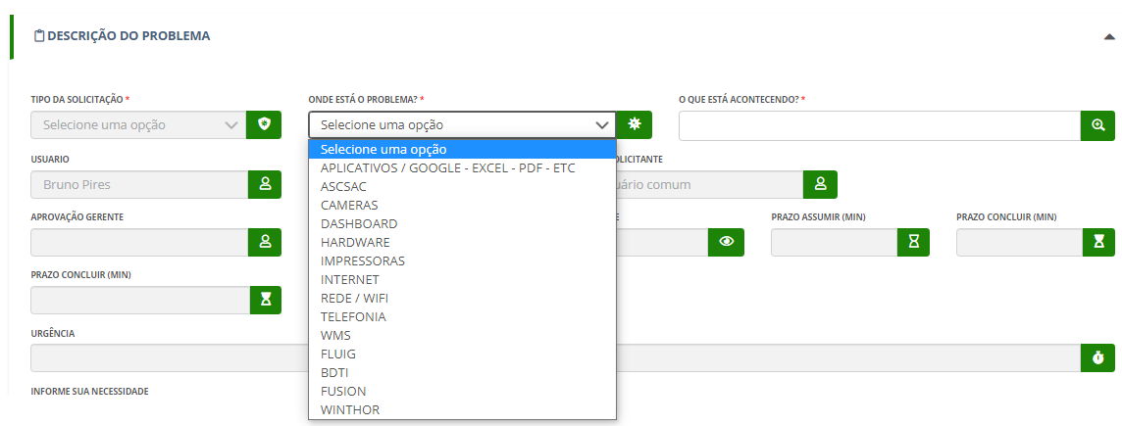

2. O sistema já traz a informação de risco do cliente (se há histórico de títulos pagos em atraso) e a posição atual (se há títulos vencidos)

Por exemplo, ao selecionar o BDTI, apenas os problemas referentes ao BDTI aparecerão

3. Após a seleção do problema, aparecerão as informações listadas abaixo: se existe necessidade de aprovação do gerente, se a solicitação envolve requisição de material, qual agente responsável e prazo para cumprimento da tarefa.

IMPORTANTE: Após a resposta da TI, o usuário tem dois dias para responder a solitação, caso contrário, ela encerrará automaticamente.

